기준관리
메뉴명 : 시간외근로 기준 관리

회사 | ㈜코오롱 | BU | KLN | ㈜코오롱 BU |  | 부문

유효일자 | 2018-01-01

*기준 | *사업장 | *셋업유형 | *셋업유형 상세 | 기준1 | 기준1 설명 | 기준2 | 기준2 설명 | 기준3 | 기준3 설명 | 기준4 | 기준4 설명 | 기준5
 |  |  |  |  | -0.5/-1… |  | 0.5/1…
(평일)신청불가_시업/종업기준 |  | 급여관리제도 | SP10/SP20… | 시업시간 |  | 종업시간
(평일)신청불가시간_From/To |  | 근무조 | 일근/4조3교대…
(휴일)신청불가_시업/종업기준 |  | 부서구분 | 현장일반/본사일반/….
(휴일)신청불가시간_From/To |  |  |  | 08:30 |  | 09:00 |  | 18 |  | 18:30:00
 |  |  |  | 일/주/월
신청 한도 관리 |  |  |  |  | 8 |  | 12 |  | 48
 |  |  |  | 일 |  | 주 |  | 월

휴일OT신청가능여부
 |  |  |  | 예/아니오

OT신청 승인선 관리 | <- 기준에서 제외. 단, 접수부서 허용, 1인결재허용 여부에 대해서 Open 시점에 일괄적으로 확인 예정
 |  |  |  | 1인결재/2인이상결재

고정OT차감기준 관리 |  |  |  |  |  |  |  |  |  |  |  |  | 고정ot차감기준 관리에 입력되지 않은 케이스는 시간외근로신청 시 수당으로 산정되어야함(고정OT잔여시간이 존재하더라도 별도 수당으로 계산되어야 함)
(정산 대상 시간 계산 기준) |  |  |  | 평일연장 |  | 평일연장심야 |  | 휴일일반 |  | 휴일연장 |  | 휴일연장심야 | 고정OT시간에서 차감 시 고정OT배수(1.5)가 전제되어야 함
 |  |  |  | 1+0.5 |  | 1+0.5+0.5 |  | 1+0.5 |  | 1+0.5+0.5 |  | 1+0.5+0.5+0.5

고정OT시간 관리 |  |  |  |  | 20

정산 방식 관리 |  |  |  |  |  | *보상휴가: 4시간 단위로 0.5일 발생(연내 소진 원칙)
 |  |  |  | 보상휴가/익월정산

메일 발송시점 관리 |  |  |  |  | 6 |  | 8 |  | 일 -6 | 주 -10 | 월 -32 | 기준에 일치하는 시간에만 메일을 발송, 여러건 입력시에도 조건이 일치하면 모두 발송
 |  |  |  | 일/주/월 한도 기준 |  | 일/주/월 한도 기준 |  |  |  |  |  | 대상자 기준으로 발송

발송 대상 관리 |  |  |  |  |  |  |  |  |  |  |  |  | 발송시점이 2개일 경우 발송 대상 관리 기준을 세팅을 2개할 수 있도록 개발(pair)
 |  |  |  | 본인/본인+조직장/본인+조직장+차상위조직장/본인+조직장+차상위조직장+인사담당

메일 관리(본인) |  |  |  |  | 메일 내용은 일반템플릿 등록으로 case별 풀을 관리하며, 사용하고자 하는 메일을 선택하여 셋업한다. |  |  |  |  |  |  |  | 메시지관리는 발송 대상 관리에 세팅된 주체만큼 생성시켜 주도록 개발(본인,조직장,차상위조직장,인사담당 세팅된 경우 4개 메시지 관리할 수 있어야 함)
 |  |  |  |  | 콤보박스에 불러오는 항목은 시간외근로 기준관리 컴포넌트로 등록된 텍스트 등록 내역을 모두 불러온다. |  |  |  |  |  |  |  | 예)고정OT시간 초과 신청 시 - "시간외근로수당이 발생합니다. 승인하시겠습니까?"
 |  |  |  |  |  |  |  |  |  |  |  |  | 누적시간이 주 10시간 이상 - "신청자의 연장근무가 10시간을 초과하였습니다. 신청한도가 얼마 남지 않았으니 업무스케줄 조율바랍니다.

메일 발송 세트로 관리
메일 관리(조직장)

메일 관리(차상위조직장)

메일 관리(인사담당) |  |  |  |  | aaa@kolon.com | 인사담당자를 자동으로 체크할 수 있는 방법이 없으므로
 |  |  |  |  |  | 받고자 하는 담당자의 메일주소를 넣을 수 있도록 함

 |  |  |  |  | 0시간 초과 ~ 4시간 이하 - "0" 차감
휴게시간 관리 |  |  |  |  | 4시간 30분 이상 ~ 8시간 이하 - "30분" 차감 |  |  | (노무사 검토 결과에 따라 달라질 수 있음)
 |  |  |  | 예/아니오/휴일만 | 8시간 30분 이상 - "1시간" 차감

(평일)휴게시간_From/To |  |  |  |  |  |  |  |  |  |  |  |  | 7/12 추가 결정
 |  |  |  | 12:00 |  | 13:00 |  | 18:00:00 |  | 19:00:00

(휴일)휴게시간_From/To |  |  |  |  |  |  |  |  |  |  |  |  | 7/12 추가 결정
 |  |  |  | 12:00:00 |  | 13:00:00

사후신청허용여부 |  |  |  |  | 10 | - '아니오'이면 사후신청 불가 |  |  |  |  |  |  | 7/12 추가 결정
 |  |  |  | 예/아니오 |  | - '예'이면 사후신청 가능(현재일-입력한 숫자일까지, 숫자가 없으면 무제한 입력 가능)

의사결정 필요사항
1-1. (평일)신청불가시간 + 휴게시간 로직 적용 |  |  |  |  | 4. 일주일의 정의 : 월~일 |  | 국제표준(ISO공적표준), 국립국어원의 사전적 정의
1-2. (평일)신청불가시간 + (휴일)신청불가시간 (휴게시간 로직 적용 X) |  |  |  |  | *일주일의 시작에 대해서는 별도의 근로기준법상 규정은 없으며, 일주일의 시작 및 종료 등에 대해서는 취업규칙 등에서 정할 수 있음
1-3. 신청불가시간(평일/휴일 적용) + 휴게시간 로직 적용 |  |  |  |  | 5. 시간외근로 신청 시 신청불가시간은 입력 불가하게 할 예정
1-4. 신청불가시간(평일/휴일 적용) + 휴게시간 세팅 |  |  |  |  | (신청시간의 범위가 신청불가시간을 포함할 경우 2개 데이터로 쪼개짐 - 이견 여부 확인)
 |  |  |  |  | 6. 셋업유형 선택 시 기준을 2가지 동시에 가져갈 경우 우선 순위 설정 필요
 |  |  |  |  | (위에 열거된 기준 외에 필요한 유형이나 2가지 기준 설정 필요한 경우 회신 필요)

SSHR_연장휴일근무신청조회
(SSHR)시간외근로 신청/조회

조회일자가 속한 주

 | 연장H | 심야H | 휴게H | 총 연장H | 주 누적H
 | 2 | 2

1. 조회화면: 디폴트 검색조건은 주 단위(진행중&결재완료 건에 한해 "주 누적H" 표기)

2. 신청화면: 개인이 원하는 기간 또는 일자를 선택해서 신청
- 누적시간을 세분화(연장/심야 등) 하기 위해서는 결재완료 후 배치가 실행되어야 함. 따라서 실시간 누적 시간을 보여주기 위해서는 단순 총합 필드(”주 누적H”)로만 처리 가능

3. 전자결재 화면
- 누적시간은 신청일자가 해당되는 주에 입력된 연장휴일근무 시간의 합계이며, 결재상태가 저장중이 아닌 상신 이후의 문서(결재진행중/결재완료)에 대해서만 집계한다.
- 신청날짜가 속한 주의 누적시간을 각 행마다 표시
(같은 주에 여러 건을 입력할 경우 행마다 나오는 누적시간이 다름, 여러 주의 시간외근로를 함께 신청할 경우에도 행마다 누적시간이 다르므로 알아보기 힘든 부분이 있음)

*기타 : 출장 기간 내에도 연장근로 신청 가능하도록 로직 변경

PSFT_근태담당자메뉴개선
1. 일근태마감
- 사용자가 등록한 연장/휴일 근무 신청 내역의 전자결재가 완료가 된 경우, 조회는 할 수 있게 하고 일마감은 현재와 동일한 프로세스로 가져감(자동 진행X, 의사결정 완료)


 |  |  | 자동계산 | 수기입력(예외처리 시 사용)
 | 시작 | 종료 | 휴게시간 | 제외시간 | 고정OT | 고정OT잔여 | 평일연장 | 평일연장심야 | 휴일일반 | 휴일연장 | 휴일연장심야 | 정산대상시간 | OT사유구분 | 사유
 |  |  |  |  | 20 | 5 | 3 | 4 |  |  |  |  |  |  | 자연수?
 |  |  |  |  |  |  |  |  |  |  |  |  |  |  | 배수적용?

*용어 통일 : 신청기간 or 신청일자

2. 연장/휴일근무 예외등록(기존화면 활용)

시간외근로 현황 관리

시간외근로 현황(누적시간) 관리
1. 사용자 : (SSHR)시간외근로 신청 조회(현:연장휴일근무 신청 조회(전자결재)) 메뉴에서 '주 누적H' 필드 값으로 누적 시간 확인 가능

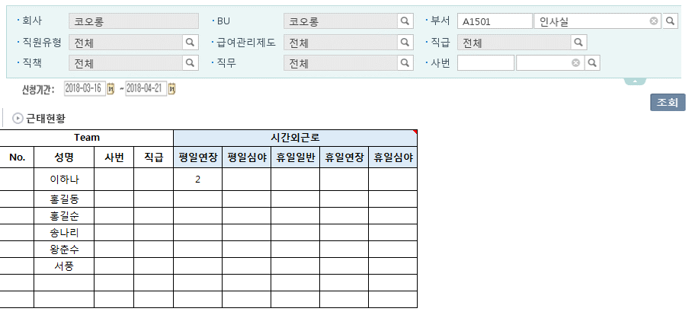
2. 관리자 : (Manager HR)근태현황 메뉴에서 누적시간 조회 가능
(조회시점 기준 전일까지의 누적데이터만 조회 가능(결재진행중+결재완료 건))

3. 담당자 : (PSFT) 시간외근로 현황 관리 메뉴에서 개인별/기간별 시간외근로 누적시간 조회 가능
(조회시점 기준 전일까지의 누적데이터만 조회 가능(결재진행중+결재완료 건))

월근태마감 화면 활용 + 아래 필드(기간 별 누적 수치)가 추가되어야 함
고정OT | 고정OT잔여 | 평일연장 | 평일연장심야 | 휴일일반 | 휴일연장 | 휴일연장심야 | 정산대상시간
20 | 5 | 3 | 4

차후 시스템 고도화 시 개발 희망 리포트

